Dados
Fonte: Informações enviadas pelo empreendimento através do Ofício IEMA N° 107/2017

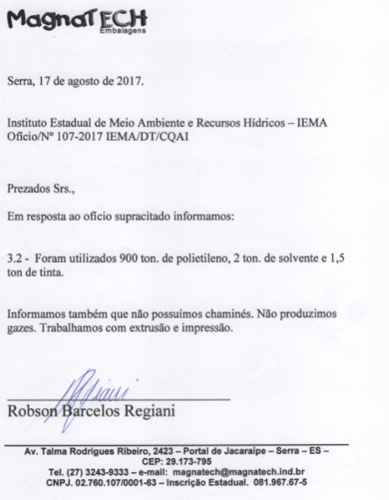
Produção de Plásticos referente ao ano de 2015
 | Tintas e solventes usadas para impressçao em potes | Fração de Voláteis
 | FX THINNER RETARDADOR 9900 | 100
 | FX VERNIZ ANTI-SELAGEM | 84.3
 | ADITIVO SLIP USO 4 A 6% | 67.5
 | FX THINNER ANJOECO 0006 | 100
 | FX THINNER ANJOECO 0006 NP | 100
 | FX THINNER NP ANJOECO | 100
 | FX THINNER ANJOPLUS | 100
 | FX VERNIZ DE PROTEÇÃO PET ANJOFLEX | 83.3
 | LINHA ANJOCEREAL | 75
 | LINHA ANJOFLEX EXTERNO | 75
 | LINHA ANJOFLEX | 75
 | LINHA ANJOICE | 75
 | Média | 86.3

